关系图
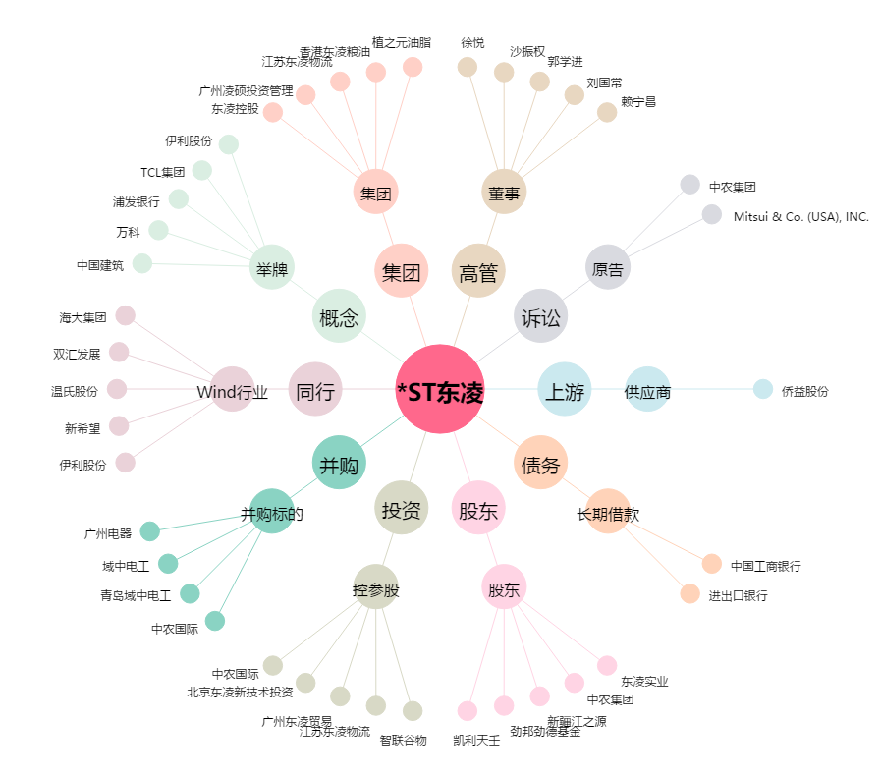
*ST东凌[000893.SZ] - 关系概览图

